Forside
UlykkesStatistik 2022
25. august 2023
Statistik-Nyt

Ulykkesfrekvensen for 2022 ligger på 254,9 arbejdsulykker pr 10.000 årsværk. Ulykkesfrekvensen ligger derfor næsten på niveau med ulykkesfrekvensen for 2021, som lå højere end gennemsnittet for de seneste fem år. Ulykkesfrekvensen for fremstilling- og servicebranchen ligger højere end 5-års gennemsnittet, mens ulykkesfrekvensen for bygge- og anlægsbranchen ligger lavere. Ulykkesanmeldelser, der vedrører Covid-19, er ikke inkluderet i statistikken.
Fortsat høj ulykkesfrekvens for 2022
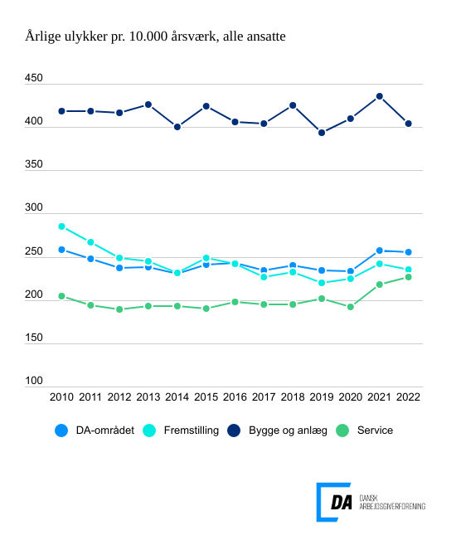

Tabel 1 Ulykkesfrekvens, alle medarbejdere og arbejdere, hovedbrancher
Tabel 2 Ulykkesfrekvens, hovedarbejdsfunktioner, alle medarbejdere
Tabel 3 Ulykkesfrekvens, alle medarbejdere og arbejdere, hvordan skaden skete
Tabel 4 Ulykkesfrekvens, alle medarbejdere og arbejdere, skadet del af legemet
Tabel 5 Ulykkesfrekvens, alle medarbejdere og arbejdere, skadens art
Tabel 6 Ulykkesfrekvens, alle medarbejdere og arbejdere, afvigelse
Tabel 7 Ulykkesfrekvens, alle medarbejdere og arbejdere, forventet fravær
Tabel 8 Ulykkesfrekvens, alle medarbejdere og arbejdere, alder
Tabel 9 Ulykkesfrekvens, alle medarbejdere og arbejdere, regioner
Tabel 10 Ulykkesfrekvens, alle medarbejdere og arbejdere, virksomhedsstørrelse
Tabel 11 Ulykkesfrekvens, uden vikarer
Metode
Kontakt

DA’s statistik over arbejdsulykker viser, at ulykkesfrekvensen, der måler antal anmeldte ulykker pr. 10.000 årsværk, ligger på 254,9 i 2022 for DA-området under ét. Til sammenligning er den gennemsnitlige ulykkesfrekvens over de seneste fem år 244,2. Ulykkesfrekvensen for arbejdere er 390,0 anmeldte ulykker pr. 10.000 årsværk for 2022, hvor ulykkesfrekvensen for de seneste fem år er 380,1.
Ulykkesfrekvensen falder for 2022 generelt og for fremstilling- og bygge- og anlægsbranchen. For servicebranchen stiger ulykkesfrekvensen og ligger på 226,6 i forhold til 218,0 for 2021 og 5-års gennemsnittet på 207,4. Indberetninger omkring fald og psykisk og fysisk overbelastning trækker ulykkesfrekvensen op for branchen.
Ulykkesfrekvensen for fremstillingsbranchen ligger på 234,8 og 5-års gennemsnittet på 230,9. For bygge- og anlægsbranchen er ulykkesfrekvensen 403,8 og 5-års gennemsnittet ligger på 413,5. Derved er bygge- og anlægsbranchen den eneste branche med en ulykkesfrekvens under sit 5-års gennemsnit.
For at kunne sammenligne årets ulykkesfrekvens med tidligere år er anmeldte ulykker, der vedrører Covid-19 fratrukket fra statistikken ved at fjerne anmeldelser gennem deres registrering til Arbejdstilsynet. Hvis Covid-19-relaterede anmeldelser på DA-området inkluderes i statistikken, stiger ulykkesfrekvensen fra 254,9 til 266,8.

